VP
Resuelve los siguientes ejercicios:

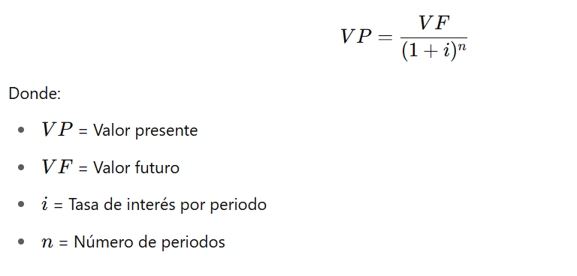
1. ¿Cuál es el valor presente de $20,000 que se recibirán dentro de 3 años si la tasa de interés es del 10% anual?
VF | = | $20,000.00
i | = | 10%
n | = | 3
VP | = | $20,000.00 | = | $20,000.00 | = | $15,026.30
 |  | (1+.10)3 |  | 1.331

2. Una empresa recibirá $50,000 en 5 años. ¿Cuánto vale hoy ese dinero si la tasa de interés es del 7% anual?

3. Se espera recibir $18,000 dentro de 2 años. ¿Cuál es su valor actual si el interés es del 5% anual?

4. ¿Cuánto deberías invertir hoy para recibir $25,000 dentro de 4 años si el interés es del 9% anual?

5. Una persona recibirá $10,000 dentro de un año. ¿Cuál es su valor presente si la tasa de interés anual es de 6%?

VF
Ejercicios (5 de interés simple y 5 de interés compuesto):

🔹 Interés Simple:

1. ¿Cuál será el valor futuro de $5,000 invertidos durante 3 años al 8% anual?

2. ¿Cuánto valdrán $7,500 dentro de 2 años si se invierten al 10% anual?

3. Si inviertes $12,000 durante 5 años al 6% anual, ¿cuál será el valor futuro?

4. ¿Qué monto se obtendrá después de 4 años si se invierten $9,000 al 7% anual?

5. Una persona ahorra $15,000 durante 1 año al 9%. ¿Cuál es el monto acumulado?

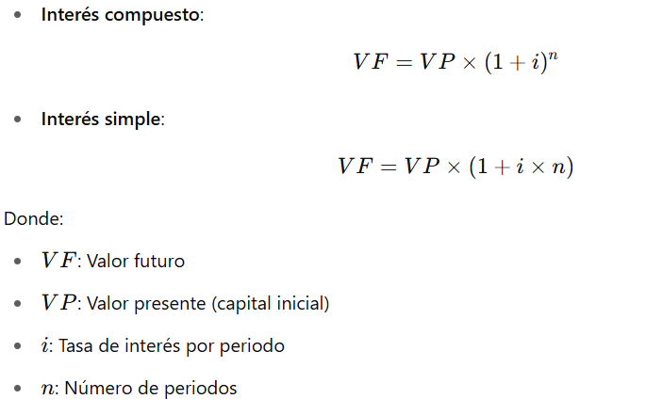
🔹 Interés Compuesto:

6. ¿Cuál será el valor futuro de $4,000 invertidos durante 4 años al 8% compuesto anualmente?

7. Si inviertes $10,000 por 3 años con una tasa del 6% compuesto anual, ¿cuánto obtendrás?

8. ¿Cuánto valdrán $6,500 en 5 años si se capitalizan al 5% anual?

9. ¿Qué monto se obtiene después de 2 años con una inversión de $8,000 al 7% compuesto anualmente?

10. Una empresa invierte $20,000 durante 6 años al 9% anual compuesto. ¿Cuál será el resultado?

